Beispiel-Workflow Screenshot
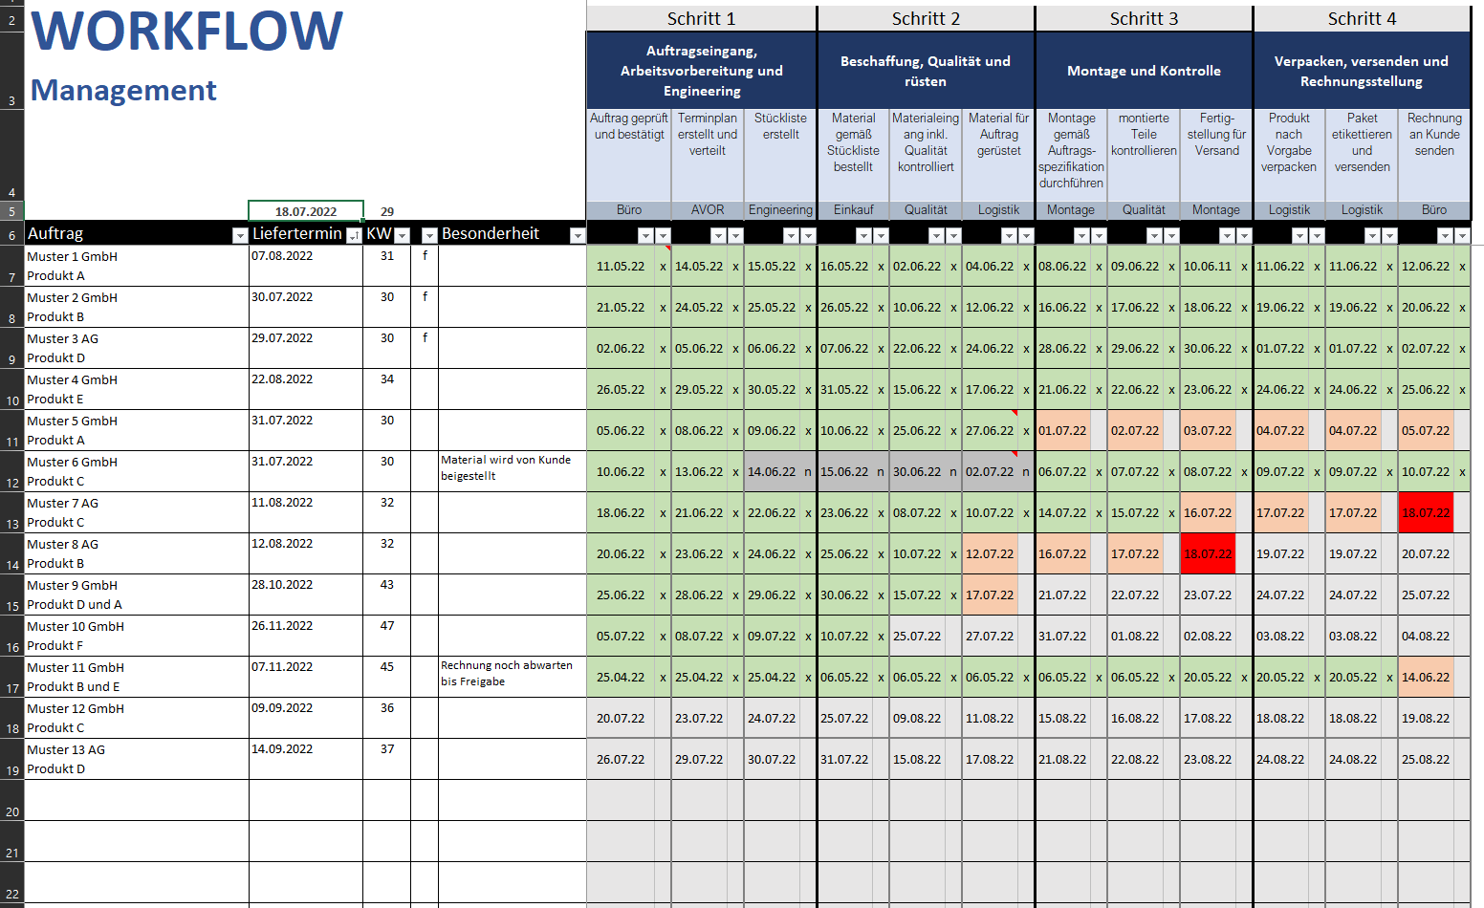
Screenshot einer Beispielplanung
Bei der Planung war das aktuelle Tagesdatum der 18.07.2022

